Sheet1
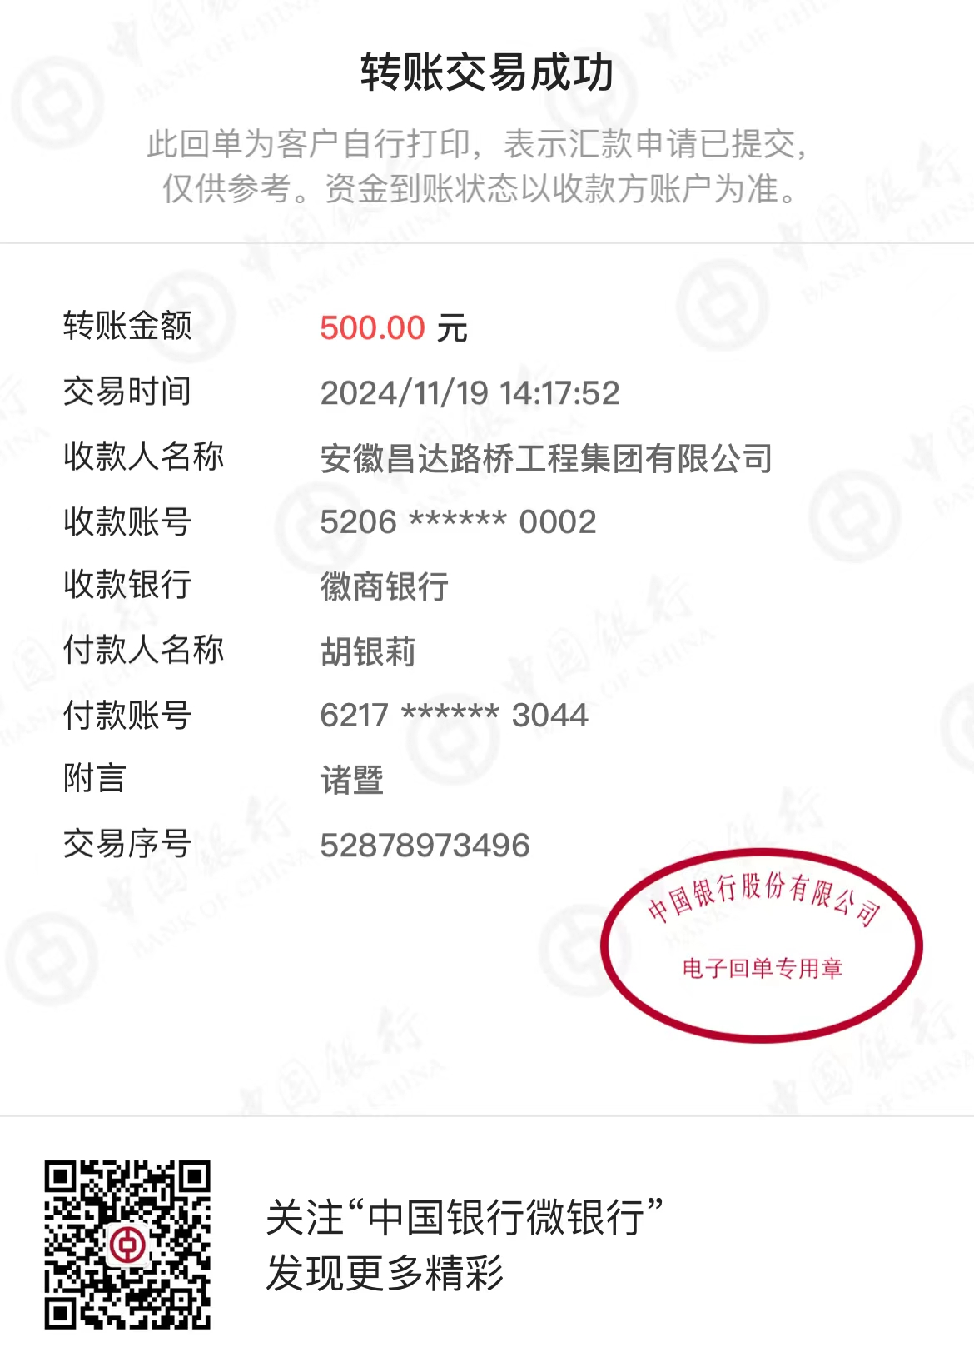
2024年昌达公司(东部大区)保证金申请表 NO：01
项目及标段名称 |  | 诸暨市城市生活污水治理扩面提效项目—诸暨市暨阳街道 污水零直排工程—鸬鹚湾小区
保 证 金 转 款 申 请 | 保证金用途 | 投标保函
 | 区域负责人 | 东部大区 | 收 款 人 信 息 | 户 名 | 中惠保险经纪有限公司
 |  |  |  | 账 号 | 9558851202047967195
 | 主管 | 周恒泉 |  | 开户行 | 工商银行杭州景芳支行
 |  |  |  | 金 额 | 500元
 | 联系人 | 中行-胡银莉 |  | 备 注 | 1417
 | 区域申请人 | 胡银莉
 | 区域负责人 | 周恒泉
 | 财务部转款确认


2024年昌达公司(东部大区)保证金申请表 NO：02
项目及标段名称 |  | 诸暨市城市生活污水治理扩面提效项目—诸暨市暨阳街道污水零直排工程—直路新村、新航居
保 证 金 转 款 申 请 | 保证金用途 | 投标保函
 | 区域负责人 | 东部大区 | 收 款 人 信 息 | 户 名 | 中惠保险经纪有限公司
 |  |  |  | 账 号 | 9558851202047967195
 | 主管 | 周恒泉 |  | 开户行 | 工商银行杭州景芳支行
 |  |  |  | 金 额 | 525
 | 联系人 | 中行-胡银莉 |  | 备 注 | 5235
 | 区域申请人 | 胡银莉
 | 区域负责人 | 周恒泉
 | 财务部转款确认

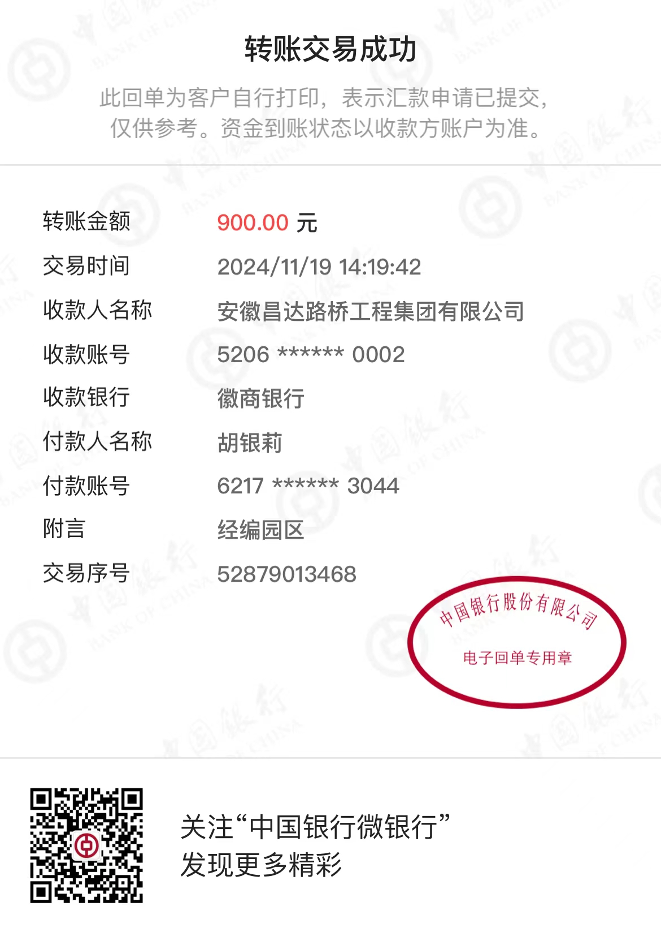
2024年昌达公司(东部大区)保证金申请表 NO：03
项目及标段名称 |  | 经编园区教育路（戚姬港-平阳堰港）项目
保 证 金 转 款 申 请 | 保证金用途 | 投标保函
 | 区域负责人 | 东部大区 | 收 款 人 信 息 | 户 名 | 中惠保险经纪有限公司
 |  |  |  | 账 号 | 9558851202057196537
 | 主管 | 周恒泉 |  | 开户行 | 工商银行杭州景芳支行
 |  |  |  | 金 额 | 900
 | 联系人 | 中行-胡银莉 |  | 备 注 | 6522
 | 区域申请人 | 胡银莉
 | 区域负责人 | 周恒泉
 | 财务部转款确认

